Instrucciones
Instructivo de llenado:
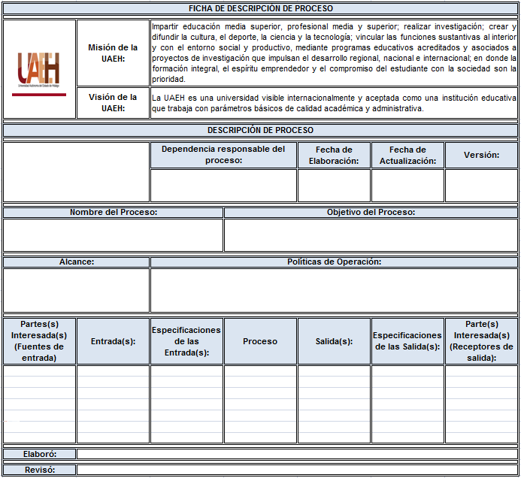

1
2
3
4
5

6
7

8
9

12
13
15
10
11
14
16

17
18

Instructivo de llenado:

1. Colocar el logotipo de la dependencia, centrar en la celda.
2. Dependencia responsable del proceso: colocar el nombre de la dependencia responsable del proceso, con letra Arial 12, centrar en la celda.
3. Fecha de elaboración: citar la fecha en que se elabora por primera vez, colocando el día, mes y año a dos dígitos (dd/mm/aa), con letra Arial 12, centrar en la celda.
4. Fecha de actualización: mencionar la fecha de actualización, colocando el día, mes y año a dos dígitos (dd/mm/aa), con letra Arial 12, centrar en la celda.
5. Versión: poner el número de versión de la ficha de descripción de proceso, si se realiza por primera vez será la versión 1, si se le hacen cambios será la versión 2 y así sucesivamente hasta un límite de 5 versiones, una vez dado este número se inicia de nuevo con 1, con letra Arial 12, centrar en la celda.
6. Nombre del proceso: dar un nombre al proceso (corto pero descriptivo, debe declarar una acción, debe abarcar todo el proceso en cuestión, con letra Arial 12, justificar en la celda.
7. Objetivo del proceso: poner lo que se pretende lograr con el proceso, alineado a la misión y visión institucional, con letra Arial 12, justificar en la celda.
8. Alcance: citar el número de dependencias, departamentos o áreas según sea el caso que abarca el proceso, con letra Arial 12, justificar en la celda.
9. Políticas de Operación: nombrar aquellas políticas que sirven como líneas de acción para la operación del proceso.
10. Partes interesadas (Fuentes de entrada): citar a la parte(s) interesada(s) que proveen los insumos requeridos para realizar el proceso, con letra Arial 12. justificar en la celda.
11. Entrada: listar lo que el proceso necesita para generar las salidas, con letra Arial 12, justificar en la celda.
12. Especificación de las entradas: citar las características que se requieren de las entradas, con letra Arial 12, justificar en la celda.
13. Proceso: nombrar las actividades que transforma la entrada en salida, con letra Arial 12, justificar en la celda.
14. Salida: listar lo que el proceso provee (producto o servicio), con letra Arial 12, justificar en la celda.
15. Especificación de la salida: mencionar las características que se requieren de las salidas, con letra Arial 12, justificar en la celda.
16. Partes Interesadas (Receptor de salida): listar las parte(s) interesada(s) que reciben el producto o servicio, con letra Arial 12, justificar en la celda.
17. Elaboro: nombrar a la persona que elabora la ficha de descripción de proceso, con letra Arial 12, justificar en la celda.
18. Reviso: citar a la persona que revisa (titular de la dependencia) la ficha de descripción de proceso, con letra Arial 12, justificar en la celda.

Docencia
FICHA DE DESCRIPCIÓN DE PROCESO

 | Misión de la UAEH: | Impartir educación media superior, profesional media y superior; realizar investigación; crear y difundir la cultura, el deporte, la ciencia y la tecnología; vincular las funciones sustantivas al interior y con el entorno social y productivo, mediante programas educativos acreditados y asociados a proyectos de investigación que impulsan el desarrollo regional, nacional e internacional; en donde la formación integral, el espíritu emprendedor y el compromiso del estudiante con la sociedad son la prioridad.
 | Visión de la UAEH: | La UAEH es una universidad visible internacionalmente y aceptada como una institución educativa que trabaja con parámetros básicos de calidad académica y administrativa.

DESCRIPCIÓN DE PROCESO

 |  | Dependencia responsable del proceso: |  | Fecha de Elaboración: | Fecha de Actualización: | Versión:
 |  | Escuela Preparatoria No. 1 |  | 2017-06-16 | 2017-06-30 | 3

Nombre del Proceso: |  |  | Objetivo del Proceso:
Docencia |  |  | Formar estudiantes en las áreas del conocimiento que corresponde, con valores, actitudes y destrezas, para contribuir al desarrollo de la sociedad, como agentes de cambio en el entorno regional, estatal, nacional e internacional para su ingreso a estudios de nivel superior.

Alcance: |  | Políticas de Operación:
Alumnos y personal de la escuela preparatoria |  | Profesores: Política 29. El ingreso del personal académico a la UAEH se realizará exclusivamente por concurso de oposición y con apego a la normatividad correspondiente. Política 32. En la actividad docente participarán únicamente profesores de tiempo completo, con título de licenciatura en el nivel de bachillerato, con grado de maestría en el nivel de licenciatura (o su equivalente en las áreas de artes y de la salud); con grado de maestría o doctorado en especialidades y maestrías, y con grado de doctor en los doctorados. Política 33. La totalidad de la planta académica de la UAEH deberá estar certificada en sus competencias laborales. Política 34. Los académicos de tiempo completo adscritos a los institutos y a las escuelas, deberán cumplir con un mínimo de diez horas de docencia; los de medio tiempo, con cinco horas; y los profesores con perfil PROMEP, las establecidas en el convenio correspondiente. Política 37. El Programa Estratégico de Formación Integral (ProEFI) del Personal de la UAEH, se diseñará con base en diagnósticos periódicos realizados por la Dirección General de Evaluación de acuerdo con los perfiles establecidos. Política 38. Todos los profesores de la UAEH y los aspirantes a profesores, deberán cursar y acreditar los ciclos básicos y obligatorios establecidos en el Programa Estratégico de Formación Integral para lograr y mantener el perfil ideal. Política 39. Dentro de la capacitación y actualización del personal docente, se contemplarán cursos sobre la enseñanza centrada en el aprendizaje o en el estudiante. Alumnos: Política 40. Todos los alumnos de nuevo ingreso deberán recibir el programa de inducción y asistir al curso de nivelación a part

Partes(s) Interesada(s) (Fuentes de entrada) | Entrada(s): | Especificaciones de las Entrada(s): | Proceso | Salida(s): | Especificaciones de las Salida(s): | Parte(s) Interesada(s) (Receptores de salida):
Nivel Básico y Medio Superior | Alumnos de nuevo ingreso | Características del perfil de ingreso del Programa Académico de Bachillerato | Procesos Enseñanza-aprendizaje Desarrollo de competencias genéricas y disciplinarias de forma integral a través de: las academias, tutorías, asesorías, orientación educativa, psicologia, extensión, vinculación, servicios estudiantiles y servicios académicos | Egresados | Características del perfil de egreso del Programa Académico de Bachillerato | Alumnos, escuelas del nivel superior, empleadores, padres de familia y sociedad en general.
Oficina de Servicios Académicos | Laboratorios, biblioteca, centro de cómputo, centro de autoaprendizaje | Cumplimiento del Plan de Estudios Vigente
Coordinación de Vinculación | Movilidad, educación continua y actividades propias del área
Coordinación de Extensión de la Cultura | Talleres de actividades artísticas y físicas
Oficina de Servicios Estudiantiles | Asesorías, tutorías, orientación educativa, psicología, trabajo social, servicio médico

Elaboró: | Ing. Víctor Manuel Islas Mejía

Revisó: | L.C.P. y A.P. Daniel Alberto Sánchez Cabrera

